1
１ 位置・面積・気象

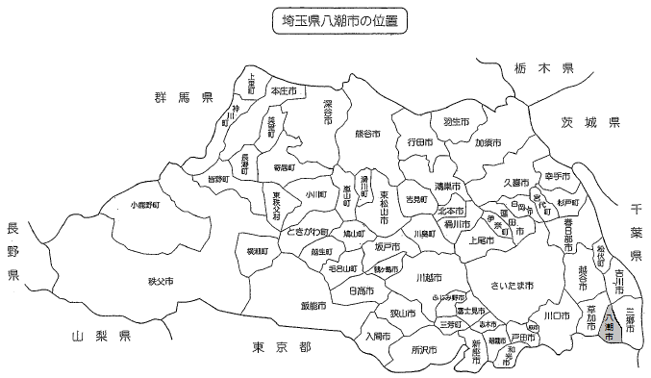

※令和５年４月１日現在の市町村名です

２年
令和２年１月
２月
３月
４月
５月
６月
７月
８月
９月
１０月
１１月
１２月

令和５年気温・降水量
 | 降水量 | 平均気温
令和５年１月 | 13.5 | 5.2
２月 | 40.5 | 6.7
３月 | 110.5 | 12.5
４月 | 67.0 | 16.0
５月 | 113.0 | 18.8
６月 | 330.0 | 23.2
７月 | 13.5 | 28.8
８月 | 64.5 | 29.4
９月 | 159.0 | 26.7
１０月 | 96.5 | 18.7
１１月 | 37.5 | 14.0
１２月 | 17.0 | 8.8
℃
㎜

